手書き用
扶桑建設株式会社 御中 |  |  |  |  |  | 請求書［未契約分] |  |  |  |  |  |  |  |  |  |  |  |  | 処理年月日 |  |  | 年 |  | 月 |  | 日 | 5273600
 |  |  |  |  |  |  |  |  | ※本社経理宛に提出して下さい。
下記の通り請求致します。 |  |  |  |  |  |  |  |  |  |  |  |  | 住所・氏名 （この欄は印刷後に、登録済の印にて押印ください）

請求日 |  | 令和 | 年 | 月 | 日 |  | 消費税区分

工事番号 |  |  |  |  |  |  |  | ％
工事名称

請求金額 |  |  |  |  |  |  |  |  |  |  |  |  |  |  |  |  |  |  |  |  |  |  | ㊞
消費税額 |  |  |  |  |  |  |  |  |  |  |  |  | 登録番号
合計 |  |  |  |  |  |  |  |  |  |  |  |  | 取引先コード
 |  |  |  |  |  |  |  |  |  |  |  |  |  |  |  |  | 出来高
名 称 |  |  |  |  |  |  |  |  |  | 数 量 | 単位 | 単 価 |  | 金 額 |  |  | ％ |  | 請求金額 |  |  | 現場査定額

有 ・ 無
別紙内訳書の有無 |  |  |  |  |  |  |  |  |  |  |  |  |  | 小 計
 |  |  |  |  |  |  |  |  |  |  |  |  |  | 消 費 税 額
 |  |  |  |  |  |  |  |  |  |  |  |  |  | 総 合 計
※ | 手書きの請求書の場合は日付及び太線内をすべて記入下さい。
現場査定金額 |  |  |  |  |  |  |  | 備考 |  |  |  |  |  |  | 検 印 | 会長 |  | 社長 |  | 常務 | 所長 |  | 担当 |  | 経理

消費税額

合計

記載例
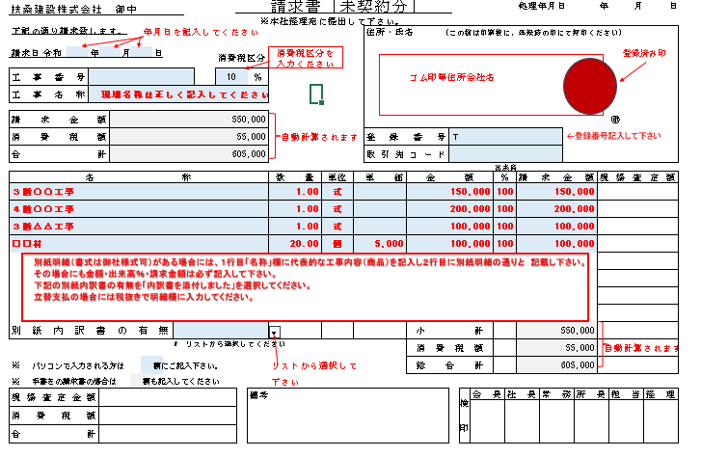

記載例（契約分）
